Sheet1
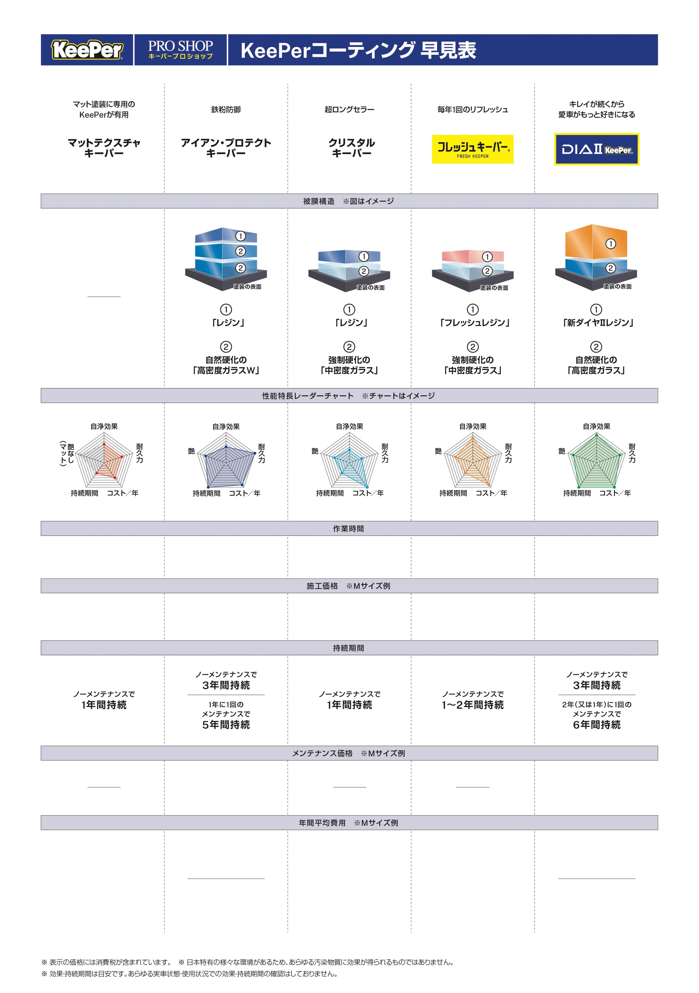

¥44,900
3時間〜
1年目：¥44,900/年
¥41,900/年
2年目から
2回目以降はマイナス¥3,000
¥99,220
4時間〜1日
ノーメンテナンスで3年間
¥33,073/年
99,220÷3＝
メンテナンス
¥19,690
2年1回の
¥35,596/年
Aメンテナンスで6年間
(99,220+19,690×4)÷5＝
¥24,640
2時間〜
1年目：¥24,640/年
¥21,640/年
2年目から
2回目以降はマイナス¥3,000
¥35,970
2時間〜
1年目：¥35,970/年
¥32,970/年
2年目から
2回目以降はマイナス¥3,000
¥80,300
3時間〜8時間
ノーメンテナンスで3年間
¥26,767/年
80,300÷3＝
Aメンテナンス
¥24,970
2年1回の
¥21,707/年
Aメンテナンスで6年間
(80,300+24,970×2)÷6＝

